微生信示例032

Gene | Deletion | Amplification | 微生信，您身边的数据分析，可视化专家
BMPER | 1.0162602 | 20.7317073 | https://www.bioinformatics.com.cn/plot_basic_dumbbell_chart_032
SLC26A4 | 2.6422764 | 20.3252033
DDC | 2.2357724 | 19.7154472 | 输出示例图
ORM2 | 2.2357724 | 11.9918699
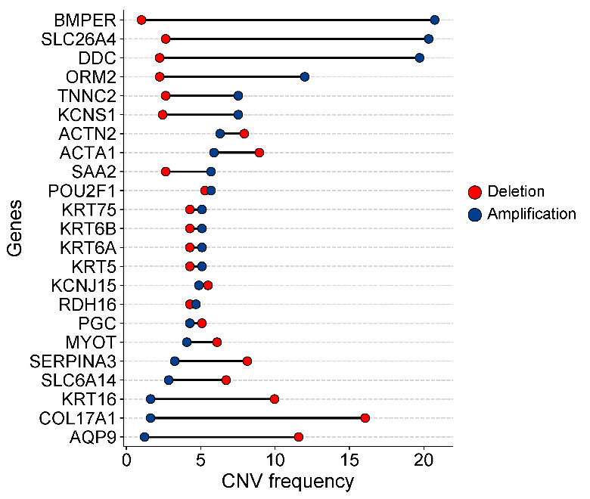
TNNC2 | 2.6422764 | 7.5203252
KCNS1 | 2.4390244 | 7.5203252
ACTN2 | 7.9268293 | 6.300813
ACTA1 | 8.9430894 | 5.8943089
SAA2 | 2.6422764 | 5.6910569
POU2F1 | 5.2845528 | 5.6910569
KRT75 | 4.2682927 | 5.0813008
KRT6B | 4.2682927 | 5.0813008
KRT6A | 4.2682927 | 5.0813008
KRT5 | 4.2682927 | 5.0813008
KCNJ15 | 5.4878049 | 4.8780488
RDH16 | 4.2682927 | 4.6747967
PGC | 5.0813008 | 4.2682927
MYOT | 6.097561 | 4.0650407
SERPINA3 | 8.1300813 | 3.2520325
SLC6A14 | 6.7073171 | 2.8455285
KRT16 | 9.9593496 | 1.6260163
COL17A1 | 16.0569106 | 1.6260163
AQP9 | 11.5853659 | 1.2195122
 |  |  | 注意：

 |  |  | 使用问题，或数据分析合作意向
 |  |  | 请微信扫码联系我们

